Sheet1
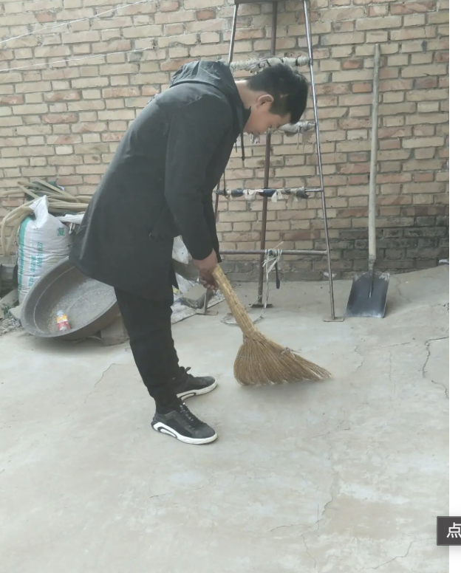
1 月 1 日 至 1 月 12 日 判分详细记录
判分人 | 判分时间 | 被判分人 | 操作类型 | 小立法 | 备注 | 图片
管理员 | 2023 年 1 月 2 日 | 赵会甫 | 加分 | 清理施工场地垃圾
管理员 | 2023 年 1 月 5 日 | 张可凤 | 减分 | 未佩戴安全帽
管理员 | 2023 年 1 月 10 日 | 王树新 | 减分 | 多次未出勤
管理员 | 2023 年 1 月 11 日 | 田玉门 | 减分 | 水龙头未关闭

